Fig 1
Figure 1 - Nombre d’infractions pour outrage sexiste enregistrées par la police et la gendarmerie nationales depuis la promulgation de la loi du 3 août 2018

Année | Effectifs | Evolution en %
2018 | 249 | -
2019 | 899 | 261
2020 | 1399 | 56
2021 | 2271 | 62
2022 | 2765 | 22
Total | 7583 | -

Lecture : en 2022, 2 800 infractions ont été enregistrées par la police et la gendarmerie nationales en progression de 22 % en 2022.
Champ : France.
Source : SSMSI, bases statistiques des infractions enregistrées par la police et la gendarmerie entre 2018 et 2022.

+22 %

+62 %

+56 %

+261%

Fig 2
Données complémentaires - Nombre d'infractions pour outrage sexiste enregistrées par département de commission en moyenne par an sur la période 2018-2022 pour 100 000 habitants |  |  |  |  |  | Figure 2 - Nombre d'infractions pour outrage sexiste enregistrées par région de commission en moyenne par an sur la période 2018-2022 pour 100 000 habitants

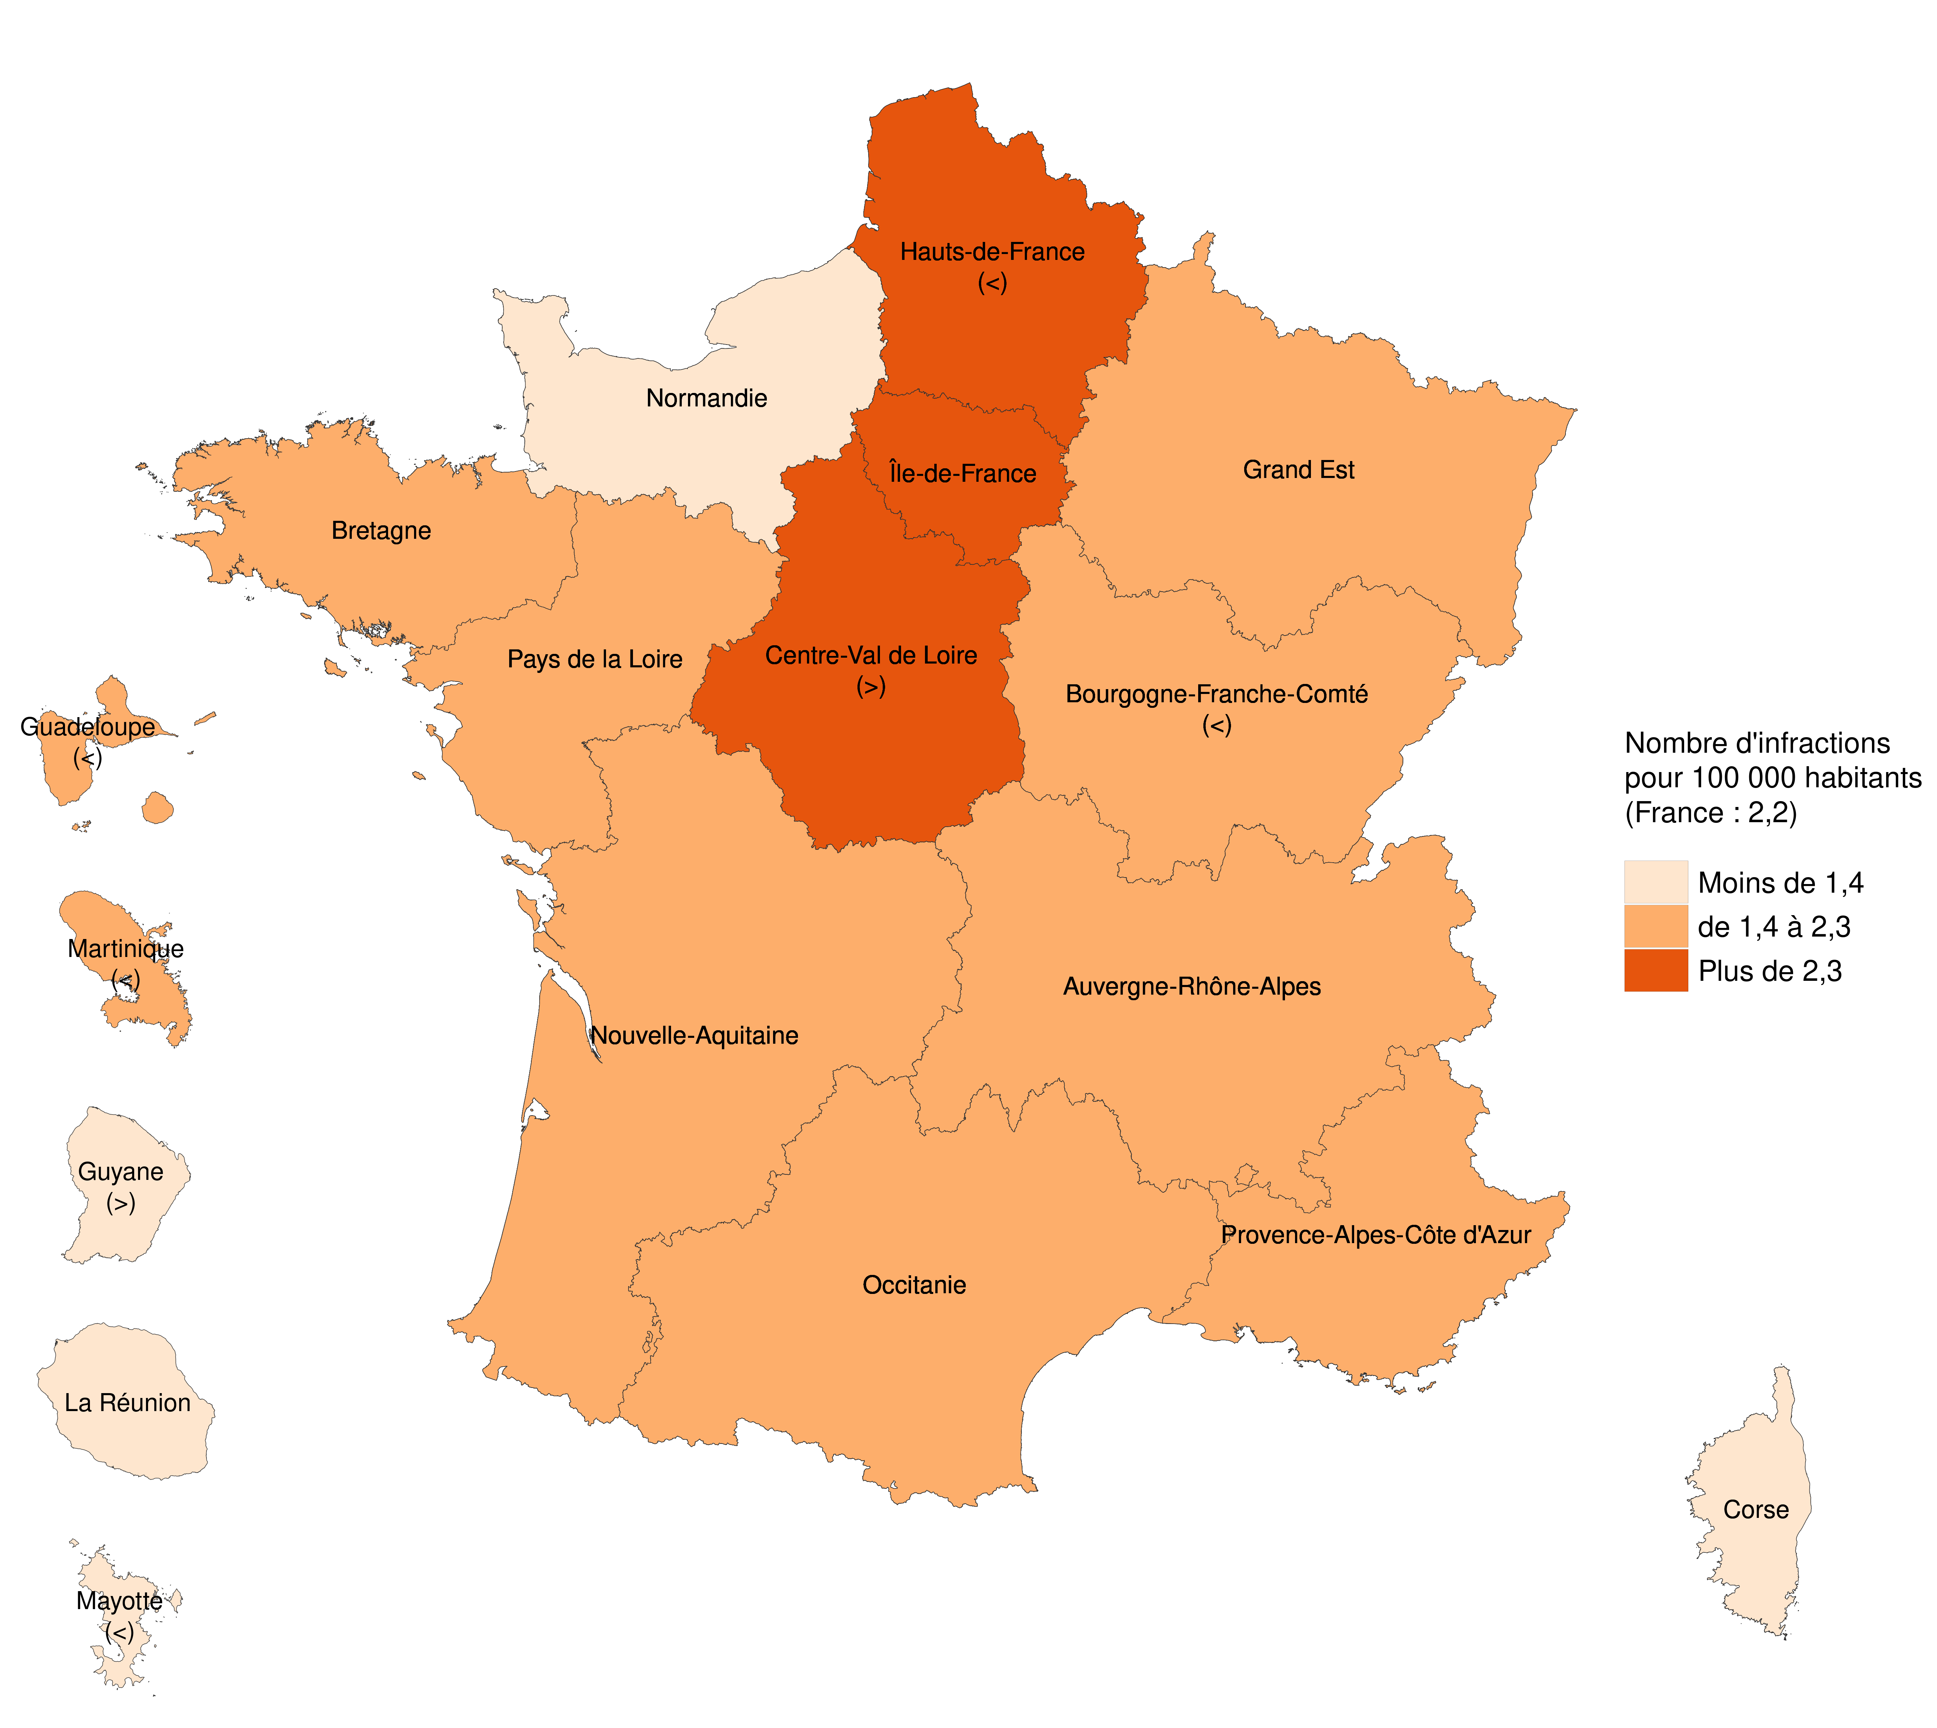
Numéro de département | Libellé de département | Effectifs (en lieu de commission) | Moyenne sur la période (en lieu de commission) | Population | Taux | Libellé de la région | Effectifs (en lieu de commission) | Moyenne sur la période (en lieu de commission) | Population | Taux | Libellé de la classe
45 | Loiret | 504 | 101 | 682304 | 14.8 | Guadeloupe | 34 | 8.5 | 383,559 | 1.8 | de 1,4 à 2,3
75 | Paris | 983 | 197 | 2145906 | 9.2 | Martinique | 31 | 7.75 | 361,225 | 1.7 | de 1,4 à 2,3
72 | Sarthe | 105 | 21 | 566993 | 3.7 | Guyane | 18 | 4.5 | 285,133 | 1.3 | Moins de 1,4
5 | Hautes-Alpes | 22 | 4 | 140605 | 3.1 | La Réunion | 47 | 11.75 | 863,083 | 1.1 | Moins de 1,4
69 | Rhône | 286 | 57 | 1883437 | 3.0 | Mayotte | - | - | 256,518 | - | Moins de 1,4
32 | Gers | 28 | 6 | 191819 | 2.9 | Île-de-France | 2074 | 518.5 | 12,271,794 | 3.4 | Plus de 2,3
52 | Haute-Marne | 24 | 5 | 171798 | 2.8 | Centre-Val de Loire | 669 | 167.25 | 2,574,863 | 5.2 | Plus de 2,3
67 | Bas-Rhin | 168 | 34 | 1148073 | 2.9 | Bourgogne-Franche-Comté | 197 | 49.25 | 2,801,695 | 1.4 | de 1,4 à 2,3
10 | Aube | 43 | 9 | 311435 | 2.8 | Normandie | 203 | 50.75 | 3,325,522 | 1.2 | Moins de 1,4
15 | Cantal | 19 | 4 | 144379 | 2.6 | Hauts-de-France | 698 | 174.5 | 5,997,734 | 2.3 | Plus de 2,3
59 | Nord | 356 | 71 | 2607746 | 2.7 | Grand Est | 595 | 148.75 | 5,562,651 | 2.1 | de 1,4 à 2,3
28 | Eure-et-Loir | 58 | 12 | 431443 | 2.7 | Pays de la Loire | 365 | 91.25 | 3,832,120 | 1.9 | de 1,4 à 2,3
86 | Vienne | 57 | 11 | 439332 | 2.6 | Bretagne | 275 | 68.75 | 3,373,835 | 1.6 | de 1,4 à 2,3
53 | Mayenne | 40 | 8 | 306538 | 2.6 | Nouvelle-Aquitaine | 494 | 123.5 | 6,033,952 | 1.6 | de 1,4 à 2,3
91 | Essonne | 166 | 33 | 1306118 | 2.5 | Occitanie | 520 | 130 | 5,973,969 | 1.7 | de 1,4 à 2,3
95 | Val-d'Oise | 144 | 29 | 1251804 | 2.3 | Auvergne-Rhône-Alpes | 839 | 209.75 | 8,078,652 | 2.1 | de 1,4 à 2,3
6 | Alpes-Maritimes | 128 | 26 | 1097410 | 2.3 | Provence-Alpes-Côte d'Azur | 508 | 127 | 5,098,666 | 2 | de 1,4 à 2,3
34 | Hérault | 141 | 28 | 1188973 | 2.4 | Corse | - | - | 343,701 | - | Moins de 1,4
51 | Marne | 70 | 14 | 566659 | 2.5 | France | 7583 | 1516.6 | 67,418,672 | 2.2 | -
61 | Orne | 39 | 8 | 278475 | 2.8 | Note : quand il existe une incertitude autour de la classe qui est associé à certaines régions, on indique dans la carte le signe '>' pour la qui peut être affectée à la classe supérieure et '<' dans la classe inférieure.
65 | Hautes-Pyrénées | 28 | 6 | 229788 | 2.4 | Lecture : le Centre-Val de Loire est affecté à la classe des régions ayant, en moyenne par an entre 2018 et 2022, plus de 2,3 infractions pour outrage sexiste pour 100 000 habitants.
78 | Yvelines | 167 | 33 | 1449723 | 2.3 | Champ : France.
80 | Somme | 68 | 14 | 568748 | 2.4 | Sources : SSMSI, bases statistiques des infractions enregistrées par la police et la gendarmerie entre 2018 et 2022 ; Insee, recensement de la population 2020 (2017 pour Mayotte).
38 | Isère | 151 | 30 | 1277513 | 2.4 | Avertissement : en raison du secret statistique les données de Mayotte et la Corse ne sont pas diffusées.
82 | Tarn-et-Garonne | 31 | 6 | 262316 | 2.4
90 | Territoire de Belfort | 16 | 3 | 140120 | 2.3
23 | Creuse | 14 | 3 | 115995 | 2.4
26 | Drôme | 59 | 12 | 517709 | 2.3
60 | Oise | 92 | 18 | 829699 | 2.2
93 | Seine-Saint-Denis | 191 | 38 | 1655422 | 2.3
31 | Haute-Garonne | 148 | 30 | 1415757 | 2.1
40 | Landes | 44 | 9 | 418122 | 2.1
92 | Hauts-de-Seine | 160 | 32 | 1626213 | 2.0
54 | Meurthe-et-Moselle | 70 | 14 | 732590 | 1.9
62 | Pas-de-Calais | 150 | 30 | 1462167 | 2.1
63 | Puy-de-Dôme | 64 | 13 | 661852 | 1.9
84 | Vaucluse | 54 | 11 | 561941 | 1.9
4 | Alpes-de-Haute-Provence | 15 | 3 | 165451 | 1.8
29 | Finistère | 88 | 18 | 917179 | 1.9
33 | Gironde | 154 | 31 | 1636391 | 1.9
73 | Savoie | 41 | 8 | 439750 | 1.9
77 | Seine-et-Marne | 141 | 28 | 1428636 | 2.0
89 | Yonne | 33 | 7 | 334156 | 2.0
13 | Bouches-du-Rhône | 189 | 38 | 2048070 | 1.8
42 | Loire | 68 | 14 | 768508 | 1.8
68 | Haut-Rhin | 70 | 14 | 767842 | 1.8
81 | Tarn | 31 | 6 | 391066 | 1.6
83 | Var | 100 | 20 | 1085189 | 1.8
87 | Haute-Vienne | 34 | 7 | 372123 | 1.8
971 | Guadeloupe | 34 | 7 | 383559 | 1.8
25 | Doubs | 44 | 9 | 545209 | 1.6
35 | Ille-et-Vilaine | 95 | 19 | 1088855 | 1.7
57 | Moselle | 85 | 17 | 1049155 | 1.6
70 | Haute-Saône | 21 | 4 | 234601 | 1.8
972 | Martinique | 31 | 6 | 361225 | 1.7
14 | Calvados | 55 | 11 | 697547 | 1.6
17 | Charente-Maritime | 47 | 9 | 655709 | 1.4
41 | Loir-et-Cher | 27 | 5 | 329357 | 1.6
44 | Loire-Atlantique | 121 | 24 | 1445171 | 1.7
48 | Lozère | 6 | 1 | 76633 | 1.6
55 | Meuse | 16 | 3 | 183001 | 1.7
56 | Morbihan | 59 | 12 | 764161 | 1.5
85 | Vendée | 56 | 11 | 692705 | 1.6
94 | Val-de-Marne | 122 | 24 | 1407972 | 1.7
8 | Ardennes | 21 | 4 | 269701 | 1.6
18 | Cher | 23 | 5 | 300933 | 1.5
37 | Indre-et-Loire | 48 | 10 | 612119 | 1.6
88 | Vosges | 28 | 6 | 362397 | 1.5
1 | Ain | 49 | 10 | 657856 | 1.5
3 | Allier | 25 | 5 | 335628 | 1.5
16 | Charente | 26 | 5 | 351718 | 1.5
46 | Lot | 12 | 2 | 174670 | 1.4
47 | Lot-et-Garonne | 22 | 4 | 330844 | 1.3
19 | Corrèze | 14 | 3 | 239190 | 1.2
973 | Guyane | 18 | 4 | 285133 | 1.3
2 | Aisne | 32 | 6 | 529374 | 1.2
24 | Dordogne | 24 | 5 | 412807 | 1.2
43 | Haute-Loire | 15 | 3 | 227489 | 1.3
64 | Pyrénées-Atlantiques | 40 | 8 | 687240 | 1.2
71 | Saône-et-Loire | 35 | 7 | 551063 | 1.3
11 | Aude | 17 | 3 | 375217 | 0.9
22 | Côtes-d'Armor | 33 | 7 | 603640 | 1.1
74 | Haute-Savoie | 48 | 10 | 835206 | 1.1
76 | Seine-Maritime | 66 | 13 | 1254739 | 1.1
79 | Deux-Sèvres | 18 | 4 | 374481 | 1.0
974 | La Réunion | 47 | 9 | 863083 | 1.1
2A | Corse-du-Sud | 6 | 1 | 160814 | 0.7
21 | Côte-d'Or | 26 | 5 | 535078 | 1.0
30 | Gard | 42 | 8 | 751457 | 1.1
49 | Maine-et-Loire | 43 | 9 | 820713 | 1.0
58 | Nièvre | 12 | 2 | 202670 | 1.2
7 | Ardèche | 14 | 3 | 329325 | 0.9
27 | Eure | 31 | 6 | 599668 | 1.0
66 | Pyrénées-Orientales | 20 | 4 | 482765 | 0.8
36 | Indre | 9 | 2 | 218707 | 0.8
39 | Jura | 10 | 2 | 258798 | 0.8
2B | Haute-Corse | 7 | 1 | 182887 | 0.8
9 | Ariège | - | - | 153954 | -
12 | Aveyron | 11 | 2 | 279554 | 0.8
50 | Manche | 12 | 2 | 495093 | 0.5
976 | Mayotte | - | - | 256517.85 | -
- | France | 7575 | 1515 | 67418671.85 | 2.2

Note : quand il existe une incertitude autour de la classe qui est associé à certains départements, on indique dans la carte le signe '>' si le département pourrait être affecté à la classe supérieure et '<' dans la classe inférieure.
Lecture : le Loiret est affecté à la classe des départements ayant, en moyenne par an entre 2018 et 2022, plus de 3,9 infractions pour outrage sexiste pour 100 000 habitants.
Champ : France.
Sources : SSMSI, bases statistiques des infractions enregistrées par la police et la gendarmerie entre 2018 et 2022 ; Insee, recensement de la population 2020 (2017 pour Mayotte).
Avertissement : en raison du secret statistique les données de Mayotte et de l'Ariège ne sont pas diffusées.

Fig 3
Figure 3 - Nombre d’infractions pour outrage sexiste enregistrées par la police et la gendarmerie par taille d’unité urbaine en 2022

 | Effectifs | Population | Taux
Commune hors unité urbaine | 247 | 13,954,405 | 1.8
Commune appartenant à une unité urbaine de 2 000 à 4 999 habitants | 117 | 4,467,624 | 2.6
Commune appartenant à une unité urbaine de 5 000 à 9 999 habitants | 155 | 4,262,963 | 3.6
Commune appartenant à une unité urbaine de 10 000 à 19 999 habitants | 91 | 3,395,099 | 2.7
Commune appartenant à une unité urbaine de 20 000 à 49 999 habitants | 149 | 4,388,007 | 3.4
Commune appartenant à une unité urbaine de 50 000 à 99 999 habitants | 168 | 5,093,286 | 3.3
Commune appartenant à une unité urbaine de 100 000 à 199 999 habitants | 166 | 3,864,317 | 4.3
Commune appartenant à une unité urbaine de 200 000 à 1 999 999 habitants | 853 | 17,134,097 | 5.0
Commune appartenant à l'unité urbaine de Paris | 819 | 10,858,874 | 7.5
France | 2765 | 67418672 | 4.1

Lecture : En 2022, 7,5 infractions pour outrage sexiste ont été enregistrées dans les communes appartenant à l’unité urbaine de Paris.
Champ : France.
Sources : SSMSI, base statistique des infractions enregistrées par la police et la gendarmerie en 2022 ; Insee, recensement de la population 2020 (2017 pour Mayotte).

Fig 4
Figure 4 - Les différents types d’infractions pour outrage sexiste enregistrées par la police et la gendarmerie nationales en 2022

 | 2021 |  | 2022
 | Nombre | % | Nombre | %
Outrage sexiste portant atteinte à la dignité ou créant une situation intimidante, hostile ou offensante imposée à une personne | 1,696 | 75 | 2,182 | 79
Outrage sexiste par une personne abusant de l'autorité que lui confère sa fonction | 69 | 3 | 76 | 3
Outrage sexiste d'un mineur de 15 ans | 128 | 6 | 130 | 5
Outrage sexiste d'une personne vulnérable ou en situation de précarité économique ou sociale | 31 | 1 | 39 | 1
Outrage sexiste en réunion | 69 | 3 | 87 | 3
Outrage sexiste dans un moyen de transport collectif de voyageurs | 96 | 4 | 80 | 3
Outrage sexiste dans un accès à un moyen de transport collectif de voyageurs | 76 | 3 | 59 | 2
Outrage sexiste commis en raison de l'orientation sexuelle de la victime | 106 | 5 | 112 | 4
Total | 2,271 | 100 | 2,765 | 100

Lecture : 4 % des infractions pour outrages sexistes enregistrées en 2022 ont été commises en raison de l'orientation sexuelle de la victime.
Champ : France.
Source : SSMSI, base statistique des infractions enregistrées par la police et la gendarmerie en 2022.

Fig 5
Figure 5 - Répartition des victimes et mis en cause pour outrage sexiste par tranche d’âge sur le périmètre de la police nationale en 2022

 | Mis en cause (1) | Victimes (2)
60 ans ou plus | 7 % | 4 %
45 à 59 ans | 16 % | 11 %
30 à 44 ans | 33 % | 24 %
18 à 29 ans | 36 % | 45 %
Moins de 18 ans | 9 % | 16 %

Lecture : 38 % des victimes d’outrage sexiste enregistrées ont entre 18 ans et 29 ans.
Champ : (1) France, périmètre police nationale (46% des âges sont manquants), (2) France, périmètre police nationale hors PVe.
Sources : SSMSI, (1) base statistique des mis en cause de crimes et délits enregistrés par la police nationale en 2022 ; (2) base statistique des victimes de crimes et délits enregistrés par la police nationale en 2022.

